All-Time Wins - chart
1971-1976 NBA-ABA Exhibition All-Time Wins
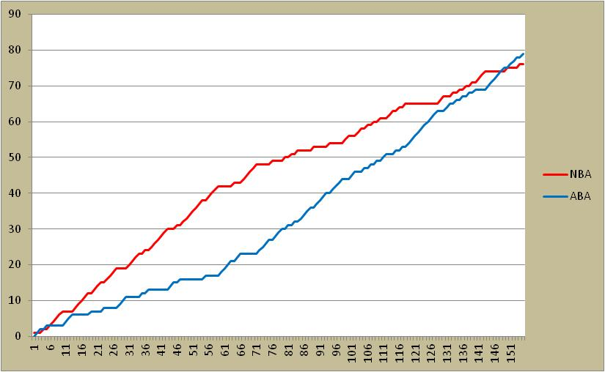
Season | NBA | ABA | Notes

(1971-72) | 15 | 8
(1972-73) | 27 | 9
(1973-74) | 10 | 15
(1974-75) | 7 | 16
(1975-76) | 18 | 30
TOTAL | 76 | 79

